Titel_Title
Statistik 2024:23

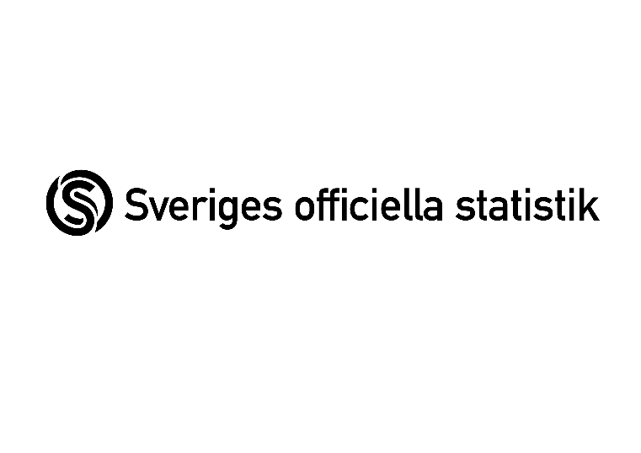

 | Regional linjetrafik 2023
 | Regional scheduled public transport 2023

 | Publiceringsdatum: 2024-06-27 / Date of publication: June 27, 2024

 | Kontaktpersoner Trafikanalys: / Contact persons:
 | Fredrik Söderbaum
 | tel: 010-414 42 23, e-post: | fredrik.soderbaum@trafa.se

 | Filippa Egnér
 | tel: 010-414 42 24, e-post: | filippa.egner@trafa.se

Kort om statistiken_ In brief
Kort om statistiken/The Statistics in Brief
Statistikens ändamål och innehåll
Statistiken ska belysa omfattningen och utvecklingen av den samhällssubventionerade och kommersiella regionala linjelagda kollektivtrafiken i riket: vilken service som erbjuds, hur tjänsterna nyttjas samt för den subventionerade trafiken, till vilka kostnader. Därför framställs statistik om utbud, resande och ekonomi. För den subventionerade trafiken redovisas uppgifterna per län.
Statistikens framställning
I undersökningen tillfrågas de regionala kollektivtrafikmyndigheterna (RKM), som ansvarar för subventionerad regional linjetrafik, att lämna uppgifter. Företag eller organisationer som bedriver kommersiell regional linjetrafik på väg eller vatten i Sverige tillfrågas också i en separat undersökning. Alla uppgifter samlas in med en webbenkät.
Företag eller organisationer som bedriver linjelagd kollektivtrafik (tidtabellbunden) rapporterar tidtabellsuppgifter till Samtrafiken i Sverige AB. Dessa uppgifter används föra att avgöra vilka företaga och organisationer som ska ingå i undersökningarna det aktuella året. Uppgifter om det planerade utbudet sammanställs och presenteras också.
Statistikens kvalitet
Statistikens tillförlitlighet påverkas i hög grad av uppgiftslämnarnas förmåga och metoder att mäta undersökningsvariablerna. Några variabler är förhållandevis komplicerade och omgärdade av noggranna definitioner.
Utbud och resande samt ekonomi rapporteras av respektive RKM. Det spelar det ingen roll vem som sköter upphandlingen av trafiken eller om det är någon form av trafiksamarbete. Huvudprincipen som gäller är att all trafik rapporteras en gång av en RKM eller företag/organisation. Här förekommer det under- och dubbelrapportering. Totalnivåerna för antalet resor bör därför betraktas med det i åtanke främst för tågtrafiken då den ofta bedrivs i länsöverskridande samarbeten. Omfattningen, och därmed påverkan på statistiken, är dock okänd.
I den subventionerade trafiken görs ingen imputering för partiellt bortfall. Detta påverkar uppgifterna avseende sittplats- och platskilometer för väg och järnväg.
Purpose and content of the statistics
The statistics are intended to shed light on the extent and evolution of socially subsidised and commercial regional fixed-route public transport services in Sweden, i.e., what services are offered, how they are used, and, in the case of subsidised services, at what cost. Statistics are consequently generated regarding the service offerings, pa0ssengers, and finances. The statistics for the subsidised services are broken down by county.
Generating the statistics
In the survey, the regional public transport authorities (RPTAs) responsible for subsidised regional scheduled services are asked to provide data. Companies and organisations operating commercial regional fixed-route services by road or water in Sweden are also contacted in a separate survey. All data are gathered via an online questionnaire.
Companies and organisations operating fixed-route public transport services (i.e., scheduled) submit their schedule information to Samtrafiken i Sverige AB. These data are first used to determine what companies and organisations are to be included in the surveys for the current year. Information about the planned service offerings is compiled and presented as well.
Statistical quality
The reliability of the statistics is greatly affected by the quality of the methods used by the respondents to measure the survey variables. Some variables are relatively complicated and are bound by precise definitions.
Service offering, passenger, and financial data are reported by each RPTA. It does not matter who handles the service procurement or whether there is any form of cooperative arrangement for the services. The guiding principle is that each service is to be reported once by one RPTA or company/organisation. Under-reporting and double-reporting do occur. The total levels for the number of trips should consequently be viewed with that in mind, particularly in the case of train services, as they are often operated through cross-county cooperation. However, the scope of this and, in turn, its impact on the statistics are unknown.
No estimate for partial non-responses occurred in the subsidised services. This affects the seat-kilometre data for roads and railways.

